青秀山
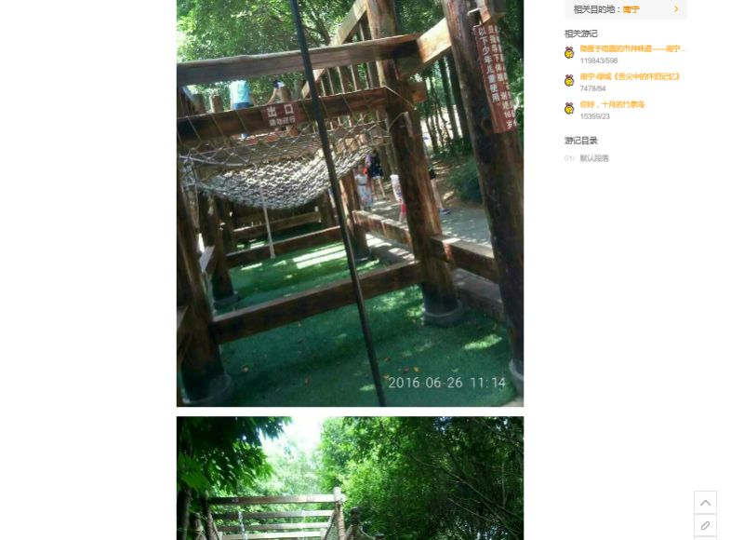
2017年11月13日-11月15日 产品疾病加强培训+团建
会议地点：南宁南湖名都大酒店
2017/11/15 南宁1日游
具体时间 | 内容 | 具体内容
07:00-08:00 | 叫早、酒店内早餐
08:00-08:20 | 乘车前往青秀山景区
08:20-11:00 | 游览“青秀山” | 原定：转乘坐电瓶车上山游览：环山秀坪-龙象塔-棕榈园-中泰友谊园 请调整为：青秀山正大门——步行游玩长廊拍照——十二生肖（很大坪地，也有可以拓展活动）——坐景区车直达中泰友谊园——上山登龙象塔——下山棕榈园 另外，园内有个拓展的地方请安排进去，如图
11:00-12:30 | 于景区附近餐厅午餐 | 旅行社推荐：壮乡楼民族美食坊
12:30-14:00 | 酒店出发前往伊岭岩景区
14:30-16:30 | 游览“伊岭岩”喀斯特溶洞 | 要景点有“双狮迎宾”、“空中走廊”、“瑶池盛会”、“红水河畔”、“海滨公园”、“壮乡新貌”、“江山多娇”、“北国风光”等
16:30- | 根据返程时间安排送机 | 至机场约1.5小时
送机时间可以延后，请不用为了送机缩短行程

